自伤调查表 作者黄琴琴 参考张芳
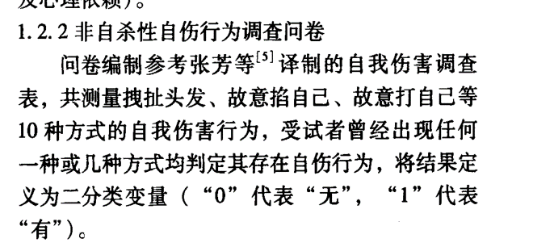
文献名 | 第一作者 | 发表年份 | 男性人数 | 男性比例 | 被试省份 | 被试平均年龄 | 被试学段 | 学段重新编码 | 是否发表 | 测量工具名称 | 测量工具如何计分 | 检出率标准 | 名称-题目数-标准 | 标签 | 被试数 | 检出率 | 检出时间 | 备注
大学生非自杀性自伤行为危险因素分析 | 黄琴琴 | 2016 |  |  | 湖北 |  | 大学生 | 大学生 | 是 | 自伤调查表 | 是否 | 大于等于1 | 黄琴琴自伤行为-10-1 | 总检出 | 644 | 0.2100 | 无 |  | 自伤行为 | 21
大学生非自杀性自伤行为危险因素分析 | 黄琴琴 | 2016 |  |  | 湖北 |  | 大学生 | 大学生 | 是 | 自伤调查表 | 是否 | 大于等于1 | 黄琴琴自伤行为-10-1 | 男生 | 230 | 0.235 | 无 |  | 自伤行为 | 23.5
大学生非自杀性自伤行为危险因素分析 | 黄琴琴 | 2016 |  |  | 湖北 |  | 大学生 | 大学生 | 是 | 自伤调查表 | 是否 | 大于等于1 | 黄琴琴自伤行为-10-1 | 女生 | 414 | 0.196 | 无 |  | 自伤行为 | 19.6
大学生非自杀性自伤行为危险因素分析 | 黄琴琴 | 2016 |  |  | 湖北 |  | 大学生 | 大学生 | 是 | 自伤调查表 | 是否 | 大于等于1 | 黄琴琴自伤行为-10-1 | 汉族 | 592 | 0.2128 | 无 |  | 自伤行为 | 21.28
大学生非自杀性自伤行为危险因素分析 | 黄琴琴 | 2016 |  |  | 湖北 |  | 大学生 | 大学生 | 是 | 自伤调查表 | 是否 | 大于等于1 | 黄琴琴自伤行为-10-1 | 少数 | 35 | 0.2 | 无 |  | 自伤行为 | 20
大学生非自杀性自伤行为危险因素分析 | 黄琴琴 | 2016 |  |  | 湖北 |  | 大学生 | 大学生 | 是 | 自伤调查表 | 是否 | 大于等于1 | 黄琴琴自伤行为-10-1 | 城镇 | 193 | 0.2124 | 无 |  | 自伤行为 | 21.24
大学生非自杀性自伤行为危险因素分析 | 黄琴琴 | 2016 |  |  | 湖北 |  | 大学生 | 大学生 | 是 | 自伤调查表 | 是否 | 大于等于1 | 黄琴琴自伤行为-10-1 | 农村 | 451 | 0.2084 | 无 |  | 自伤行为 | 20.84
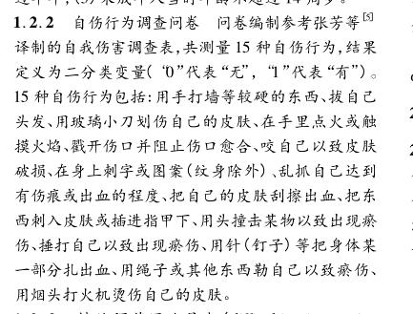
大学生非自杀性自伤行为危险因素分析 | 黄琴琴 | 2016 |  |  | 湖北 |  | 大学生 | 大学生 | 是 | 自伤调查表 | 是否 | 大于等于1 | 黄琴琴自伤行为-10-1 | 独生 | 193 | 0.1969 | 无 |  | 自伤行为 | 19.69
大学生非自杀性自伤行为危险因素分析 | 黄琴琴 | 2016 |  |  | 湖北 |  | 大学生 | 大学生 | 是 | 自伤调查表 | 是否 | 大于等于1 | 黄琴琴自伤行为-10-1 | 非独生 | 451 | 0.2151 | 无 |  | 自伤行为 | 21.51
大学生非自杀性自伤行为危险因素分析 | 黄琴琴 | 2016 |  |  | 湖北 |  | 大学生 | 大学生 | 是 | 自伤调查表 | 是否 | 大于等于1 | 黄琴琴自伤行为-10-1 | 单亲 | 39 | 0.2308 | 无 |  | 自伤行为 | 23.08
大学生非自杀性自伤行为危险因素分析 | 黄琴琴 | 2016 |  |  | 湖北 |  | 大学生 | 大学生 | 是 | 自伤调查表 | 是否 | 大于等于1 | 黄琴琴自伤行为-10-1 | 非单亲 | 607 | 0.2076 | 无 |  | 自伤行为 | 20.76
基于两水平Logistic回归模型大学生自我伤害行为相关因素分析 | 陈飞 | 2017 |  |  | 湖北 |  | 大学生 | 大学生 | 是 | 自伤行为调查 | 是否 | 大于等于1 | 陈飞自伤行为-15-1 | 总检出 | 19662 | 0.0180 | 最近一年 |  | 自伤行为 | 1.8
基于两水平Logistic回归模型大学生自我伤害行为相关因素分析 | 陈飞 | 2017 |  |  | 湖北 |  | 大学生 | 大学生 | 是 | 自伤行为调查 | 是否 | 大于等于1 | 陈飞自伤行为-15-1 | 男生 | 10189 | 0.014 | 最近一年 |  | 自伤行为 | 1.4
基于两水平Logistic回归模型大学生自我伤害行为相关因素分析 | 陈飞 | 2017 |  |  | 湖北 |  | 大学生 | 大学生 | 是 | 自伤行为调查 | 是否 | 大于等于1 | 陈飞自伤行为-15-1 | 女生 | 9473 | 0.022 | 最近一年 |  | 自伤行为 | 2.2
基于两水平Logistic回归模型大学生自我伤害行为相关因素分析 | 陈飞 | 2017 |  |  | 湖北 |  | 大学生 | 大学生 | 是 | 自伤行为调查 | 是否 | 大于等于1 | 陈飞自伤行为-15-1 | 城镇 | 10492 | 0.0152 | 最近一年 |  | 自伤行为 | 1.52
基于两水平Logistic回归模型大学生自我伤害行为相关因素分析 | 陈飞 | 2017 |  |  | 湖北 |  | 大学生 | 大学生 | 是 | 自伤行为调查 | 是否 | 大于等于1 | 陈飞自伤行为-15-1 | 农村 | 9170 | 0.0212 | 最近一年 |  | 自伤行为 | 2.12
基于两水平Logistic回归模型大学生自我伤害行为相关因素分析 | 陈飞 | 2017 |  |  | 湖北 |  | 大学生 | 大学生 | 是 | 自伤行为调查 | 是否 | 大于等于1 | 陈飞自伤行为-15-1 | 独生 | 11313 | 0.014 | 最近一年 |  | 自伤行为 | 1.4
基于两水平Logistic回归模型大学生自我伤害行为相关因素分析 | 陈飞 | 2017 |  |  | 湖北 |  | 大学生 | 大学生 | 是 | 自伤行为调查 | 是否 | 大于等于1 | 陈飞自伤行为-15-1 | 非独生 | 8349 | 0.0235 | 最近一年 |  | 自伤行为 | 2.35

宋先兵自伤行为
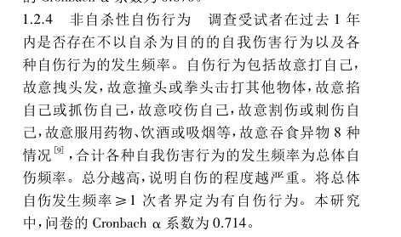
文献名 | 第一作者 | 发表年份 | 男性人数 | 男性比例 | 被试省份 | 被试平均年龄 | 被试学段 | 学段重新编码 | 是否发表 | 测量工具名称 | 测量工具如何计分 | 检出率标准 | 名称-题目数-标准 | 标签 | 被试数 | 检出率 | 检出时间 | 备注
医学专科学生童年期虐待经历近期生活事件与非自杀性自伤行为的关联 | 宋先兵 | 2018 |  |  | 安徽 |  | 大学生 | 大学生 | 是 | 自伤行为 | 频率 | 大于等于1 | 宋先兵自伤行为-8-1 | 总检出 | 1875 | 0.1470 | 最近一年 |  | 自伤行为 | 14.7
医学专科学生童年期虐待经历近期生活事件与非自杀性自伤行为的关联 | 宋先兵 | 2018 |  |  | 安徽 |  | 大学生 | 大学生 | 是 | 自伤行为 | 频率 | 大于等于1 | 宋先兵自伤行为-8-1 | 男生 | 517 | 0.161 | 最近一年 |  | 自伤行为 | 16.1
医学专科学生童年期虐待经历近期生活事件与非自杀性自伤行为的关联 | 宋先兵 | 2018 |  |  | 安徽 |  | 大学生 | 大学生 | 是 | 自伤行为 | 频率 | 大于等于1 | 宋先兵自伤行为-8-1 | 女生 | 1358 | 0.141 | 最近一年 |  | 自伤行为 | 14.1
医学专科学生童年期虐待经历近期生活事件与非自杀性自伤行为的关联 | 宋先兵 | 2018 |  |  | 安徽 |  | 大学生 | 大学生 | 是 | 自伤行为 | 频率 | 大于等于1 | 宋先兵自伤行为-8-1 | 城镇 | 418 | 0.115 | 最近一年 |  | 自伤行为 | 11.5
医学专科学生童年期虐待经历近期生活事件与非自杀性自伤行为的关联 | 宋先兵 | 2018 |  |  | 安徽 |  | 大学生 | 大学生 | 是 | 自伤行为 | 频率 | 大于等于1 | 宋先兵自伤行为-8-1 | 农村 | 1457 | 0.156 | 最近一年 |  | 自伤行为 | 15.6
高职医学生非自杀性自伤行为与述情障碍、心理弹性的相关性 | 余慧; | 2019 |  |  | 安徽 |  | 高职生 | 大学生 | 是 | 自伤行为问卷 | 是否 | 大于等于1 | 余慧自伤行为-8-1 | 总检出 | 445 | 0.1870 | 最近一年 | 调查学生近 1年内是否出现 不以自杀为目的的自伤行为，包括故意打自己、 咬伤自己、掐自己、抓伤自己、刺伤自己等 8 种行 为。合计各种自伤行为发生的次数为自伤频率。 | 自伤行为 | 18.7
南昌市医学生自伤行为现状及与自杀态度、生活事件的关系 | 袁沁; | 2019 |  |  | 江西 |  | 大学生 | 大学生 | 是 | 自伤行为问卷 | 是否 | 大于等于1 | 袁沁自伤行为-8-1 | 总检出 | 2882 | 0.2752 | 最近一年 | 自伤行为评定:调查受试者在过去 1 年内是否存在故意打自己、拽头发、撞头、掐自己、抓 伤自己、咬伤自己、烫伤自己、割伤自己等自伤行为， 将自伤发生频率≥1 次者定义为有自伤行为 | 自伤行为 | 27.52
医学生的自伤行为与手机依赖及抑郁症状 | 陶舒曼 | 2014 |  |  | 安徽 |  | 大学生 | 大学生 | 是 | 自伤行为评定 | 是否 | 大于等于1 | 陶舒曼自伤行为-8-1 | 总检出 | 2376 | 0.1297 | 最近一年 |  | 自伤行为 | 12.97
医学生的自伤行为与手机依赖及抑郁症状 | 陶舒曼 | 2014 |  |  | 安徽 |  | 大学生 | 大学生 | 是 | 自伤行为评定 | 是否 | 大于等于1 | 陶舒曼自伤行为-8-1 | 男生 | 1141 | 0.137 | 最近一年 |  | 自伤行为 | 13.7
医学生的自伤行为与手机依赖及抑郁症状 | 陶舒曼 | 2014 |  |  | 安徽 |  | 大学生 | 大学生 | 是 | 自伤行为评定 | 是否 | 大于等于1 | 陶舒曼自伤行为-8-1 | 女生 | 1235 | 0.122 | 最近一年 |  | 自伤行为 | 12.2
医学生的自伤行为与手机依赖及抑郁症状 | 陶舒曼 | 2014 |  |  | 安徽 |  | 大学生 | 大学生 | 是 | 自伤行为评定 | 是否 | 大于等于1 | 陶舒曼自伤行为-8-1 | 大一 | 969 | 0.166 | 最近一年 |  | 自伤行为 | 16.6
医学生的自伤行为与手机依赖及抑郁症状 | 陶舒曼 | 2014 |  |  | 安徽 |  | 大学生 | 大学生 | 是 | 自伤行为评定 | 是否 | 大于等于1 | 陶舒曼自伤行为-8-1 | 大二 | 790 | 0.119 | 最近一年 |  | 自伤行为 | 11.9
医学生的自伤行为与手机依赖及抑郁症状 | 陶舒曼 | 2014 |  |  | 安徽 |  | 大学生 | 大学生 | 是 | 自伤行为评定 | 是否 | 大于等于1 | 陶舒曼自伤行为-8-1 | 大三 | 617 | 0.084 | 最近一年 |  | 自伤行为 | 8.4
医学生的自伤行为与手机依赖及抑郁症状 | 陶舒曼 | 2014 |  |  | 安徽 |  | 大学生 | 大学生 | 是 | 自伤行为评定 | 是否 | 大于等于1 | 陶舒曼自伤行为-8-1 | 城镇 | 1004 | 0.119 | 最近一年 |  | 自伤行为 | 11.9
医学生的自伤行为与手机依赖及抑郁症状 | 陶舒曼 | 2014 |  |  | 安徽 |  | 大学生 | 大学生 | 是 | 自伤行为评定 | 是否 | 大于等于1 | 陶舒曼自伤行为-8-1 | 农村 | 1372 | 0.137 | 最近一年 |  | 自伤行为 | 13.7
医学生的自伤行为与手机依赖及抑郁症状 | 陶舒曼 | 2014 |  |  | 安徽 |  | 大学生 | 大学生 | 是 | 自伤行为评定 | 是否 | 大于等于1 | 陶舒曼自伤行为-8-1 | 独生 | 754 | 0.118 | 最近一年 |  | 自伤行为 | 11.8
医学生的自伤行为与手机依赖及抑郁症状 | 陶舒曼 | 2014 |  |  | 安徽 |  | 大学生 | 大学生 | 是 | 自伤行为评定 | 是否 | 大于等于1 | 陶舒曼自伤行为-8-1 | 非独生 | 1622 | 0.134 | 最近一年 |  | 自伤行为 | 13.4

自伤行为调查 张烨 自编
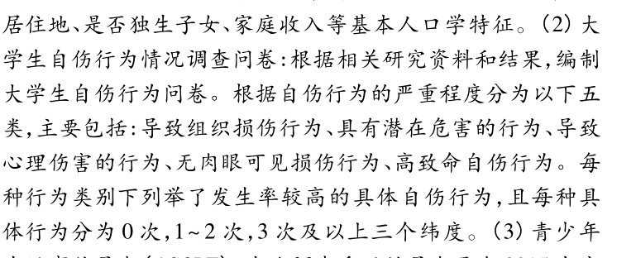
文献名 | 第一作者 | 发表年份 | 男性人数 | 男性比例 | 被试省份 | 被试平均年龄 | 被试学段 | 学段重新编码 | 是否发表 | 测量工具名称 | 测量工具如何计分 | 检出率标准 | 名称-题目数-标准 | 标签 | 被试数 | 检出率 | 检出时间 | 备注
性别与青少年生活事件对某高校大学生自伤行为的影响 | 张烨 | 2018 |  |  | 安徽 |  | 大学生 | 大学生 | 是 | 自伤行为调查 | 次数 | 大于等于3 | 张烨自伤行为-3-3 | 总检出 | 2311 | 0.0848 | 无 |  | 自伤行为 | 8.48

